2022_09_data
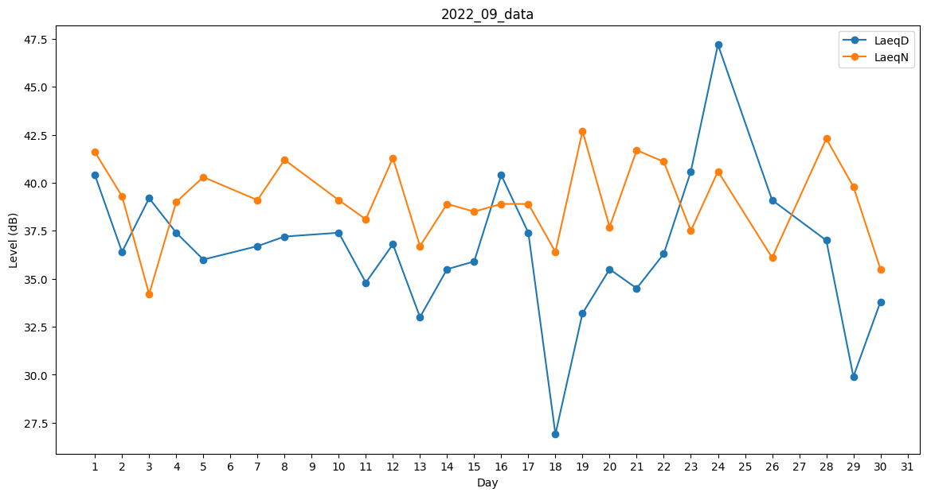
Day | LaeqD | LaeqN
1 | 40.4 | 41.6
2 | 36.4 | 39.3
3 | 39.2 | 34.2
4 | 37.4 | 39
5 | 36 | 40.3
6 | 35.6 | 0
7 | 36.7 | 39.1
8 | 37.2 | 41.2
9 | 0 | 36.9
10 | 37.4 | 39.1
11 | 34.8 | 38.1
12 | 36.8 | 41.3
13 | 33 | 36.7
14 | 35.5 | 38.9
15 | 35.9 | 38.5
16 | 40.4 | 38.9
17 | 37.4 | 38.9
18 | 26.9 | 36.4
19 | 33.2 | 42.7
20 | 35.5 | 37.7
21 | 34.5 | 41.7
22 | 36.3 | 41.1
23 | 40.6 | 37.5
24 | 47.2 | 40.6
25 | 35.3 | 0
26 | 39.1 | 36.1
27 | 0 | 35.5
28 | 37 | 42.3
29 | 29.9 | 39.8
30 | 33.8 | 35.5

